Évaluation rapide
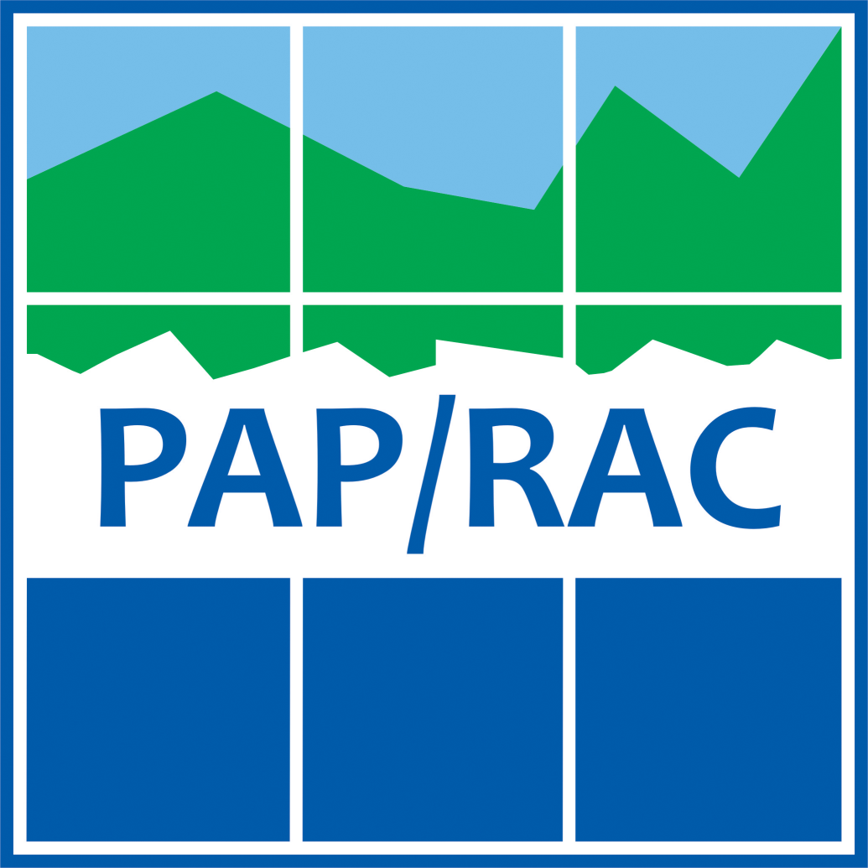
 | Liste d'évaluation de l'approche écosystémique pour la PEM en Méditerranée

 | Date |  | Nom

1 | Préparer : démarrer le processus et s'organiser
 | Action | Informations supplémentaires | NIVEAU DE MISE EN ŒUVRE (auto-évaluation) | Comment avez-vous abordé cette tâche dans le cadre du processus de PEM ? (250 caractères max) | Si vous n'avez pas achevé la tâche, pourquoi ne l’avez-vous pas envisagée ou mise en œuvre ? Quels ont été les principaux obstacles rencontrés ? (250 caractères max) | PRIORITÉ
 | Inclure des scientifiques marins (en particulier des biologistes marins et des écologistes) dans l’équipe multidisciplinaire élaborant le plan | La prise de décision et la planification basées sur la science sont une caractéristique clé du processus de PEM. Assurez-vous d’impliquer des experts en sciences naturelles au même niveau que ceux qui fournissent d’autres compétences (par exemple, socio-économiques). |  |  |  | Élevée
 | Adopter une perspective à long terme dans le processus de planification, afin d’appréhender correctement les changements à long terme des écosystèmes | Inclure le changement climatique comme un facteur de changement à long terme pour les écosystèmes. Parmi les autres facteurs à moyen terme, mentionnons les politiques et stratégies internationales et nationales fixant des objectifs de conservation de la nature et de développement économique des activités humaines maritimes ayant des impacts sur les écosystèmes. |  |  |  | Faible
 | Inclure les interactions terre-mer dans la conception du plan | Les activités marines et côtières sont souvent étroitement liées entre elles : les activités terrestres peuvent avoir un impact important sur le milieu marin, de même que les activités marines peuvent avoir un impact sur les écosystèmes terrestres. À ce stade, assurez-vous que les activités et usages côtiers pertinents sont inclus dans l'analyse ainsi que les activités maritimes. |  |  |  | Faible
 | Recueillir les meilleures informations scientifiques existantes sur les écosystèmes et leurs dynamiques, et évaluer les lacunes et incertitudes en matière d’information | Les informations existantes et facilement utilisables sur les caractéristiques, l’évolution, les processus et les services des écosystèmes doivent être collectées et structurées de manière à pouvoir être intégrées au processus de planification. Essayez de vous focaliser uniquement sur les données et informations pertinentes. Data should also be made available to the team working on SEA, where applicable. |  |  |  | Faible
 | Inclure l’échange transfrontalier de données pour aider à aborder la dynamique des écosystèmes s’étendant au-delà des frontières nationales. | Alors que les États sont responsables de la définition et de la mise en œuvre des plans de l’espace maritime dans les eaux marines sur lesquelles ils exercent leur souveraineté, les mers forment des systèmes continus s’étendant au-delà des frontières nationales. Les zones marines et les défis qui y sont associés sont souvent partagés entre les États frontaliers. Les meilleures connaissances existantes sur les impacts environnementaux négatifs des activités humaines au-delà des frontières devraient être prises en compte. L’inclusion de consultations et de coopération entre les États dès le début du processus contribuera à une meilleure compréhension et évaluation partagée. |  |  |  | Faible
2 | S’accorder sur la destination : évaluer le contexte et définir une vision
 | Action | Informations supplémentaires | NIVEAU DE MISE EN ŒUVRE (auto-évaluation) | Comment avez-vous abordé cette tâche dans le cadre du processus de PEM ? (250 caractères max) | Si vous n'avez pas achevé la tâche, pourquoi ne l’avez-vous pas envisagée ou mise en œuvre ? Quels ont été les principaux obstacles rencontrés ? (250 caractères max) | PRIORITÉ
 | Identifier les politiques, programmes et plans infranationaux, nationaux et internationaux pertinents traitant des écosystèmes et de la biodiversité, à être pris en compte dans le processus de PEM | Au niveau méditerranéen, considérer en particulier l’application: de la Convention sur la diversité biologique (CDB), de la feuille de route pour l'approche écosystémique (EcAp), du Programme de surveillance et d’évaluation intégrées de la mer et des côtes méditerranéennes et des critères d'évaluation associés (IMAP), du Protocole relatif à la gestion intégrée des zones côtières (GIZC). Au niveau européen envisager notamment l’application : des directives « Oiseaux » et « Habitats », de la directive cadre stratégie pour le milieu marin (DCSMM), de la Politique commune de la pêche (PCP), de la Stratégie biodiversité de l'UE, de la directive cadre sur l'eau (DCE). |  |  |  | Faible
 | Assurer la cohérence entre la vision PEM et les buts et objectifs fixés au niveau international et national pour la protection des écosystèmes marins et côtiers et de la biodiversité afin d'atteindre un bon état écologique (BEE). | Par définition la PEM est une politique transversale qui doit être mise en œuvre de manière cohérente avec l’ensemble des autres obligations. Veiller à aligner la vision et les objectifs de la PEM avec ceux définis dans les autres politiques d'importance stratégique pour la protection de la mer. |  |  |  | Faible
 | Adopter le principe de précaution pour éliminer les risques et aléas des activités humaines sur l'écosystème marin. | Le principe de précaution est une approche de gestion des risques. Il convient d'appliquer ce principe lorsque les preuves scientifiques relatives à un danger pour l'environnement causé par une politique ou une mesure sont incertaines. S'il n'y a toujours pas d'accord scientifique sur une question donnée, la politique ou l'action ne doit pas être mise en œuvre. Une analyse périodique des données scientifiques devrait être utilisée pour mettre à jour le processus de prise de décision. |  |  |  | Faible
3 | Cartographier le présent : analyser les conditions existantes
 | Action | Informations supplémentaires | NIVEAU DE MISE EN ŒUVRE (auto-évaluation) | Comment avez-vous abordé cette tâche dans le cadre du processus de PEM ? (250 caractères max) | Si vous n'avez pas achevé la tâche, pourquoi ne l’avez-vous pas envisagée ou mise en œuvre ? Quels ont été les principaux obstacles rencontrés ? (250 caractères max) | PRIORITÉ
 | Cartographier les aires marines protégées et autres mesures de conservation efficaces par zone | Les AMP et les AMCE (y compris les sites Natura 2000, les zones de pêche restreinte, les zones sauvegardées dans le cadre des accords internationaux) visent à protéger et gérer des écosystèmes à haute valeur écologique, offrant un refuge aux espèces menacées, préservant les habitats menacés. |  |  |  | Low
 | Identifier, évaluer et éventuellement cartographier les services écosystémiques fournis par la zone marine concernée et analyser la manière dont ils soutiennent les activités maritimes humaines et le bien-être humain. | Les services écosystémiques sont les contributions directes et indirectes des écosystèmes au bien-être humain. Les services écosystémiques marins comprennent : la nourriture, la purification de l'eau, l'entretien du cycle de vie, le tourisme et les loisirs, ainsi que la régulation du climat. La cartographie des services écosystémiques peut aider les décideurs à identifier les zones critiques potentielles nécessitant une attention particulière lors de la répartition des activités humaines en mer. |  |  |  | Low
 | Analyser les impacts des activités humaines sur les écosystèmes marins. | Les impacts des activités humaines peuvent être directs ou indirects, à court terme ou long terme, permanents ou temporaires, positifs ou négatifs et doivent ainsi être évalués en conséquence. Une évaluation cumulative des impacts générés par des activités humaines multiples devrait également être effectuée. Des méthodes qualitatives (basées sur des avis d'experts, des publications scientifiques et des rapports techniques) ou quantitatives (basées sur l'utilisation d'outils dédiés) sont également disponibles.
 | Analyser les interactions (conflits et synergies) entre les mesures de protection par zone (les AMP et les autres mesures efficaces de conservation par aire) et d'autres usages maritimes. | Les aires marines protégées et d'autres mesures de conservation efficaces par zone (par exemple, les sites Natura 2000, les zones de pêche restreinte, l’accord international pour la protection d'une ressource spécifique, etc.) doivent être prises en compte dans l’analyse des interactions avec d'autres usages. Les aspects positifs (synergies) et négatifs (conflits) doivent être pris en compte. Des méthodes d'évaluation qualitatives et quantitatives peuvent être utilisées. Les approches qualitatives sont basées sur l'analyse des publications scientifiques, des rapports techniques et connaissances empiriques sur la manière dont les activités humaines interfèrent avec les objectifs de conservation des aires protégées. Les approches quantitatives peuvent s'appuyer sur des outils numériques consacrés à l’attribution des scores de conflits pour chacun des couples d'usages en interaction.
 | Inclure les principales sources externes de pression dans l'analyse de l'impact des activités humaines sur le milieu marin. | Les sources terrestres et transfrontalières devraient être incluses dans l'analyse d'impact, ainsi que les sources maritimes.
 | Identifier les lieux clés d'impact. | Les lieux clés peuvent être identifiés comme des lieux caractérisés par: (i) un nombre élevé de pressions et d'impacts dus au chevauchement de multiples activités terrestres et/ou maritimes ; (ii) une forte vulnérabilité, du fait de la présence d'espèces et habitats particulièrement sensibles ; (iii) une combinaison de ces deux éléments. Il existe un large éventail de méthodologies permettant d'identifier les zones sensibles, y compris celles basées sur les connaissances d'experts, les indicateurs, la modélisation, l'analyse spatiale, etc.
 | Identifier les activités humaines (et les synergies associées) qui peuvent atténuer les pressions sur le milieu marin. | Toutes les activités humaines n’ont pas des effets néfastes sur les écosystèmes marins. Le plan issu de la planification de l’espace maritime devrait identifier et mettre l’accent sur le rôle des activités maritimes pouvant diminuer l’impact exercé sur l'environnement marin. A guise d’exemples : les formes durables de pêche pratiquées conformément au principe de la politique commune de la pêche ; les initiatives de tourisme durable valorisant la culture et l'économie locales et apportant des bénéfices aux communautés locales ; des solutions basées sur la nature (par exemple, la protection et la reconstruction des dunes) pour faire face aux risques d'érosion côtière et d'ondes de tempête, également en réponse au changement climatique.
4 | Cartographier le futur : analyse des conditions futures
 | Action | Informations supplémentaires | NIVEAU DE MISE EN ŒUVRE (auto-évaluation) | Comment avez-vous abordé cette tâche dans le cadre du processus de PEM ? (250 caractères max) | Si vous n'avez pas achevé la tâche, pourquoi ne l’avez-vous pas envisagée ou mise en œuvre ? Quels ont été les principaux obstacles rencontrés ? (250 caractères max) | PRIORITÉ
 | Tenir compte des principaux facteurs de changement sur les écosystèmes : changement climatique, changement des pressions humaines selon les scenarii socio-économiques envisagés dans le plan de l'espace maritime, changement des mesures de protection, etc. | Le changement climatique est une menace mondiale pour les écosystèmes marins et côtiers. Nous pouvons s’attendre à ce que les eaux de mer plus chaudes et plus acides à faible teneur en oxygène soient le résultat du réchauffement de la planète. Des changements dans la distribution des espèces marines (y compris les effets de la tropicalisation) et la modification de la chaîne alimentaire sont déjà observés sur l’ensemble de la mer Méditerranée. Les effets les plus caractéristiques du changement climatique devraient être identifiés et quantifiés, ainsi que l'évolution d'autres pressions humaines sur l'environnement marin, notamment en raison de la mise en œuvre des objectifs de la PEM et des mesures connexes. |  |  |  | Élevée
 | Analyser les impacts des activités humaines sur les écosystèmes marins | Les impacts des activités humaines sur les écosystèmes, déjà évalués dans les conditions actuelles, devraient également être pris en compte dans les conditions à venir. L'analyse prospective devrait également prendre en compte les nouveaux impacts possibles (par exemple ceux dus à l'expansion du nouveau secteur maritime). Dans la mesure du possible, utilisez différents scenarii spatiaux pour cartographier la répartition future des activités humaines et les effets connexes sur les écosystèmes et les habitats marins. |  |  |  | Élevée
 | Identifier les lieux clés dans le contexte futur en fonction des scenarii développés dans le plan | Identifier les lieux clés principaux à l'aide de l'analyse des impacts à venir sur les écosystèmes marins. Les lieux clés peuvent être identifiés comme des lieux caractérisés par: (i) un nombre élevé de pressions et d'impacts dus au chevauchement de multiples activités terrestres et/ou maritimes ; (ii) une forte vulnérabilité, du fait de la présence d'espèces et d'habitats particulièrement sensibles ; (iii) une combinaison de ces deux éléments. |  |  |  | Élevée
5 | Créer le plan : élaborer le plan de l’espace maritime
 | Action | Informations supplémentaires | NIVEAU DE MISE EN ŒUVRE (auto-évaluation) | Comment avez-vous abordé cette tâche dans le cadre du processus de PEM ? (250 caractères max) | Si vous n'avez pas achevé la tâche, pourquoi ne l’avez-vous pas envisagée ou mise en œuvre ? Quels ont été les principaux obstacles rencontrés ? (250 caractères max) | PRIORITÉ
 | Inclure la préservation du fonctionnement des écosystèmes et des services écosystémiques comme objectifs spécifiques de la PEM | La PEM ne couvre pas seulement la planification et la gestion durable de l'économie bleue; elle vise également à améliorer la protection des écosystèmes marins, ainsi qu'à prendre en compte les services qu'elle fournit pour de nombreuses activités humaines. |  |  |  | Élevée
 | Inclure des objectifs équilibrés de conservation de la nature, de développement économique et de bien-être social. Les objectifs de planification et les mesures correspondantes doivent viser à atteindre ou à maintenir le BEE. | La PEM vise la gestion durable de l'espace maritime. Ce processus mérite d’abord une attention et une priorité égales aux objectifs socio-économiques et environnementaux. |  |  |  | Élevée
 | En complément des limites administratives, dans la mesure du possible, tenez compte des limites naturelles (des écosystèmes) dans la définition des unités de planification maritime | Les processus marins, la dynamique des écosystèmes et les mouvements des espèces marines se produisent clairement au-delà des frontières administratives. Ces éléments doivent être pris en compte lors de la définition des unités de planification maritime. Cependant, ceci est difficile à réaliser en raison de la nature juridique du processus PEM, qui oblige les États côtiers à planifier les eaux marines relevant de leur souveraineté. Une approche pragmatique qui permet aux limites administratives de rester l'élément principal des unités de planification marine tout en tenant compte des processus naturels transfrontaliers est plus réaliste. |  |  |  | Élevée
 | Établir une répartition spatiale des activités maritimes en tenant compte des dernières connaissances en date sur les écosystèmes | Éviter les écosystèmes vulnérables et précieux lors de la répartition des activités humaines maritimes. La répartition spatiale de ces activités devrait éviter (ou au moins minimiser) les impacts directs et indirects sur les écosystèmes. Plusieurs méthodologies et outils sont disponibles pour la répartition écosystémique des activités humaines en mer, comme par exemple pour l'aquaculture et la pêche. |  |  |  | Élevée
 | Établir une répartition spatiale des activités humaines en mer en tenant compte des aires marines protégées existantes (et celles en cours de désignation) et des autres mesures de conservation efficaces par zone et leur connectivité | Lors de la planification des activités maritimes humaines, éviter les conflits entre les aires marines protégées existantes et prévues et d'autres mesures de conservation efficaces par zone. En se basant sur les connaissances existantes, il faut s'assurer que les activités humaines prévues n'aient pas de répercussions négatives sur la connectivité entre les aires protégées et de manière générale entre ces zones et les corridors utilisés par les espèces marines pour se déplacer. |  |  |  | Élevée
 | Évaluer les impacts environnementaux des activités maritimes attribuées également au-delà de la zone de planification maritime | Les impacts possibles des activités établies et nouvellement planifiées peuvent affecter des zones s'étendant au-delà de la zone de planification, également situées dans l'espace marin d'autres pays. Ces externalités doivent être correctement évaluées et minimisées par une planification spatiale appropriée et l'identification de mesures. |  |  |  | Élevée
6 | Obtenir des résultats : mettre en œuvre, surveiller et évaluer le plan
 | Action | Informations supplémentaires | NIVEAU DE MISE EN ŒUVRE (auto-évaluation) | Comment avez-vous abordé cette tâche dans le cadre du processus de PEM ? (250 caractères max) | Si vous n'avez pas achevé la tâche, pourquoi ne l’avez-vous pas envisagée ou mise en œuvre ? Quels ont été les principaux obstacles rencontrés ? (250 caractères max) | PRIORITÉ
 | Choisir les indicateurs de l'état écologique et de l'environnement des zones marines, pour évaluer les effets du plan sur les caractéristiques environnementales, afin d’atteindre le BEE | L'IMAP (au niveau méditerranéen) et la DCE et la DCSMM (au niveau de l'UE) établissent des programmes de suivi basés sur un ensemble de descripteurs, d'indicateurs et de cibles pour évaluer l'état de l'environnement des eaux marines et côtières. Les synergies avec ces programmes de suivi devraient être maximisées. |  |  |  | Élevée
 | Choisir des indicateurs pour évaluer les progrès accomplis vers les objectifs internationaux de biodiversité (en particulier l'extension des aires marines protégées et leur gestion efficace) | La mise en œuvre du plan doit viser à atteindre : (i) L'objectif 11 d'Aichi de la Convention sur la biodiversité biologique qui établit que 10% des zones marines et côtières, y compris les zones qui sont importantes en particulier pour la diversité biologique et les services fournis par les écosystèmes, sont conservées au moyen d’aires protégées et d'autres mesures de conservation effectives par zone; (ii) l'objectif encore plus ambitieux de la Stratégie de l'UE pour la biodiversité qui propose de transformer au moins 30 % des terres et des mers européennes en zones protégées gérées avec efficacité. |  |  |  | Élevée
 | Évaluer et mettre à jour régulièrement le plan, en fonction des résultats des programmes de suivi, prenant également en considération les enjeux écologiques et environnementaux | Le suivi, l'évaluation et la révision sont des éléments essentiels de la mise en œuvre de tout plan. Le suivi et l'évaluation de l'évolution des conditions écologiques et environnementales devraient, si nécessaire, soutenir les processus de révision du plan, afin d’apporter corrections et améliorations (par exemple, éliminer ou minimiser les impacts négatifs d'une activité humaine nouvellement mise en œuvre). |  |  |  | Élevée
 | Évaluer et mettre à jour régulièrement le plan pour y incorporer de nouvelles politiques ou stratégies fixant des objectifs de conservation internationaux plus stricts | En plus des résultats du suivi et de l'évaluation environnementale, les mises à jour régulières du plan devraient prendre en compte : (i) les politiques ou stratégies fixant de nouveaux (et plus ambitieux) objectifs de conservation internationaux ou nationaux, (ii) les politiques ou stratégies contribuant à de nouvelles activités de développement économique, pouvant générer des conflits avec les objectifs de protection de l'environnement. |  |  |  | Élevée

